Recurso humano o evaluación per
Evaluación de Propuestas --- Cuadro Resumen
Criterios Para Evaluar | Porcentaje | Puntos | Propuesta A |  | Propuesta B |  | Propuesta C
 |  |  | % | Puntos | % | Puntos | % | Puntos
Recurso Humano | 15% |  | 15.00 | 1500 | 11.25 | 1125 | 11.25 | 1125
 |  | 1500

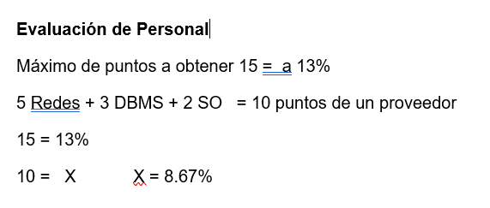
 |  |  |  |  |  |  |  |  |  | Suma | 12 | 9 | 9
Ejemplo
 |  |  |  |  |  |  |  |  | Ø Recurso Humano, Personal Certificado | · 4 en Redes, | · 3 en Redes | · 3 en Redes,
 |  |  |  |  |  |  |  |  |  | · 4 en DBMS, | · 3 en DBMS, | · 3 en DBMS,
 |  |  |  |  |  |  |  |  |  | · 4 en Arquitectura de Software. | · 3 en Arquitectura de Software. | · 3 en Arquitectura de Software.

Referencias o certificacion
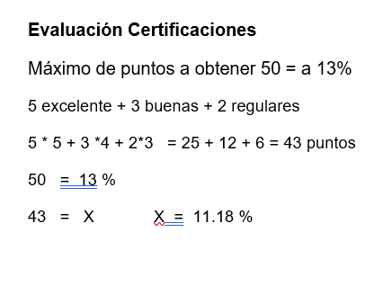

Evaluación de Propuestas --- Cuadro Resumen
Criterios Para Evaluar | Porcentaje | Puntos | Propuesta A |  | Propuesta B |  | Propuesta C
 |  |  | % | Puntos | % | Puntos | % | Puntos
Referencias | 15% |  | 13.20 | 1320 | 12.60 | 1260 | 12.75 | 1275
 |  | 1500

Ø Referencias | · 12 excelentes, | · 8 excelentes, | · 10 excelente,
 | · 4 buenas | · 8 buenas, | · 5 buena
 | · 4 regular | · 4 regular | · 5 regulares |  |  |  |  |  | · Excelente = 5, Bueno =4, Regular = 3, Suficiente = 2 y Mala = 1

 |  |  |  |  |  |  |  |  | 88
 |  |  |  |  | Suma de referencias por calificaciones |  |  | 12*5+4*4+4*3 | 84
 |  |  |  |  |  |  |  | 8*5+8*4+4*3 | 85
 |  |  |  |  |  |  |  | 10*5+5*4+5*3

